画面イメージ
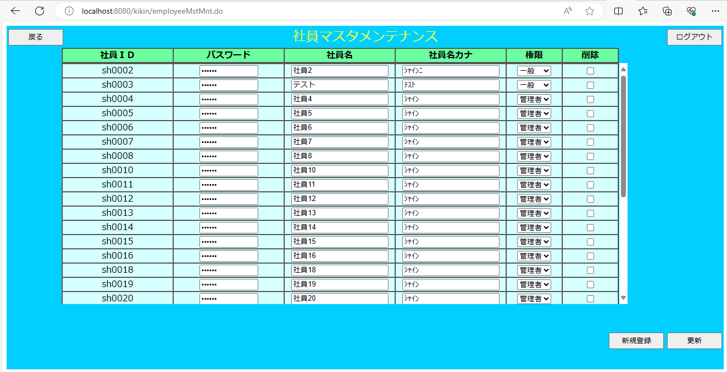
画面イメージ

画面項目
 | # | 項目名 | コントロール(タグ) | サイズ | 必須 | 初期値 | テーブル名 | カラム名 | ReadOnly | 備考
 | 1 | 社員ＩＤ | label | - | - | - | 社員マスタ | 社員ＩＤ | - | sh + 半角数字4桁。自動採番
 | 2 | パスワード | text | 6 | 〇 | - | 社員マスタ | パスワード | -
 | 3 | 社員名 | text | 20 | 〇 | - | 社員マスタ | 社員名 | -
 | 4 | 社員名カナ | text | 20 | 〇 | - | 社員マスタ | 社員名カナ | - | 半角カナ
 | 5 | 権限 | select | 2 | 〇 | - | 社員マスタ | 権限 | -
 | 6 | 削除 | check | - | - | - | - | - | -
 | 7 | 新規登録 | button | - | - | - | - | - | -
 | 8 | 更新 | button | - | - | - | - | - | -
 | 9 | 戻る | button | - | - | - | - | - | -
 | 10 | ログアウト | button | - | - | - | - | - | -

